mml_registro_etapas
 | 055 - Instituto de Capacitación para el Trabajo del Estado de Michoacán
 | SA - Subsidios para Organismos Descentralizados Estatales (Media Superior)
 | EJERCICIO 2025

Matriz de indicadores p/resultados
Nivel |  | Unidad Responsable del Indicador | Objetivo (Resumen Narrativo) | Nombre del Indicador | Definición del Indicador | Método de Cálculo | Descripción del Método de Cálculo | Tipo de Indicador | Unidad de Medidad | Dimensión | Comportamiento del Indicador | Frecuencia de Medición | META Y PERIODO DE CUMPLIMIENTO |  |  |  | Supuestos | Estrategias | Avance al 4to. Trimestre
 |  |  |  |  |  |  |  |  |  |  |  |  | Valor Absoluto | Valor Relativo | Año | Periodo
6.89%
Fin |  |  | Contribuir en el crecimiento porcentual del salario diario asociado a trabajadores asegurados en el IMSS. | Contribuir en el crecimiento porcentual del salario diario asociado a trabajadores asegurados en el IMSS. | Crecimiento porcentual del salario diario asociado a trabajadores asegurados en el IMSS | ((Salario diario [anualizado] asociado a trabajadores asegurados en el IMSS en el periodo t / Salario diario [anualizado] asociado a trabajadores asegurados en el IMSS en el periodo t-1) -1) * 100 | Este indicador refleja las variaciones porcentuales en el salario de trabajadores asegurados, registrado en el Instituto Mexicano del Seguro Social (IMSS) al día último del periodo. | Estratégico | Tasa de variación | Eficacia | Ascendente | Anual | 438 | 7% | Año: 2021 Meta: 2027 | - | Que existan suficientes oportunidades de empleo. | Impartir cursos y talleres de capacitación para mejorar e incrementar las aptitudes laborales de los trabajadores, para facilitar su inserción a la Población en edad de trabajar. | 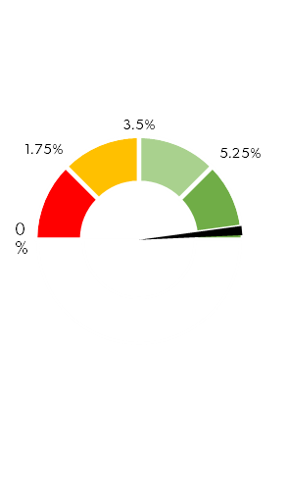
Propósito |  |  | La Población en edad de trabajar de 15 años y mas que saben leer y escribir obtienen una capacitación adecuada con habilidades y competencias laborales eficientes que les permite un buen desarrollo profesional. | Porcentaje de estudiantes inscritos en los cursos de capacitación del ICATMI que contribuyen a la población en edad de trabajar. | Medir la cantidad de personas en edad de trabajar qye recibieron capacitación y que pueden insertarse al mercado laboral | (Total de Inscripciones en el ICATMI en el año vigente/Población en Edad de Trabajar del Estado de Michoacán)*100 | TI2023= Total de Inscripciones en el ICATMI en el año vigente. PET= Total de la población en edad de trabajar | Gestión | Porcentaje | Eficacia | Ascendente | Anual | 50000 | 2% | Año: 2025 Meta: 2025 | - | La población en edad de trabajar se inscriba a los cursos de capacitación | Promocionar y difundir más al Instituto además brindar cursos de calidad y adecuada para y en el trabajo de acuerdo a la demanda. | 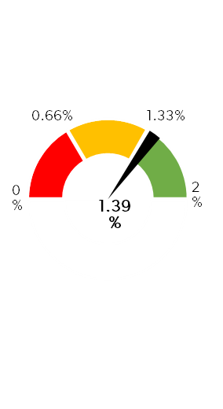
Componente 1 |  | 01 Dirección General | Capacitaciones pertinentes para el trabajo impartidas | Tasa de variación de las inscripciones en las capacitaciones del 2022 al 2025 | Mide el crecimiento de las inscripciones de los estudiantes que son beneficiados con cursos de capacitación del instituto desde el año 2022 al 2025 | (((TI2025-TI2022)/TI2022)*100 | TI2022=Total de inscripciones del año 2022 TI2024=Total de inscripciones del año 2025 | Gestión | Tasa de variación | Eficiencia | Ascendente | Semestral | 50000 | 20% | Año: 2025 | Enero-Septiembre | Exista demanda en los servicios de capacitación que ofrece el ICATMI por parte de la población en edad de trabajar. | Generar cursos atractivos y novedosos para atraer a la población en edad de trabajar y fortalecer la promoción y difusión de los mismos. | 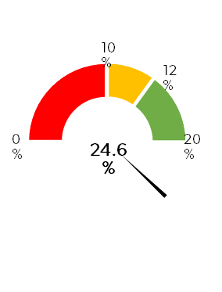
Actividad 1.1 |  | 01 Dirección General | Coordinación y participación en actividades institucionales | Porcentaje de reportes donde se describen las actividades realizadas por el titular | Mide las actividades institucionales que realiza el titular de la entidad para el buen desempeño y funcionalidad del instituto | (RR/RP)*100 | RR=Reportes realizados RP=Reportes programados | Gestión | Porcentaje | Eficacia | Regular | Mensual | 12 | 100% | Año: 2025 | Enero-Septiembre | Se llevan a cabo reuniones, mesas de trabajo, visitas y supervisiones a los centros de trabajo, entre otros. Asi como participación en las reuniones nacionales de los ICAT`s. | Supervisiones y visitas a los Planteles y Acciones Móviles. | 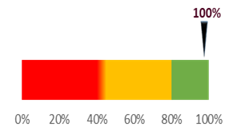
Actividad 1.2 |  | 03 Dirección Técnico-Académica | Capacitación para el trabajo a la población abierta que sepa leer y escribir | Porcentaje de inscripciones registradas de la población abierta respecto al total de inscripciones del Instituto | Mide la cantidad de personas que se inscriben en los cursos de capacitación que se imparten específicamente en los lugares del Instituto como en Planteles, Acciones Móviles y Extramuros sin tomar en cuenta las que se imparten en empresas, instituciones o | (IRCPA/TII)*100 | IRCPA=Inscripciones registradas en las capacitaciones a población abierta TII=Total de inscripciones del Instituto | Gestión | Porcentaje | Eficacia | Ascendente | Trimestral | 45000 | 96% | Año: 2025 | Enero-Septiembre | Exista demanda en los servicios de capacitación que se oferta en los centros de trabajo del ICATMI. | Implementar cursos novedosos y atractivos, así como ofrecer cursos de acuerdo a la demanda de cada región. | 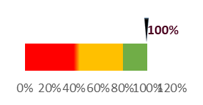
Actividad 1.3 |  | 03 Dirección Técnico-Académica | Actualización de la oferta educativa de los programas de extensión a través de las academias | Porcentaje de programas de extensión actualizados respecto al total de los programas de extensión | Mide la cantidad de planes/programas de estudio que son actualizados por los instructores del instituto referente a toda la oferta educativa existente de cursos de extensión | (PEA/TPE)*100 | PEA=Programas de extensión actualizados TPE=Total de programas de extensión | Gestión | Porcentaje | Eficacia | Ascendente | Trimestral | 50 | 8% | Año: 2025 | Enero-Septiembre | Exista una demanda de cursos nuevos por parte de la sociedad de cada región. | Solicitar a los centros de trabajo del ICATMI realicen un estudio de mercado para conocer las necesidades de capacitación de su región. | 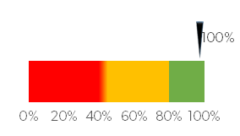
Actividad 1.4 |  | 04 Dirección de Vinculación con el Entorno | Promoción y Difusión de los servicios institutcionales | Promedio de estudiantes inscritos en los cursos de capacitación por evento promocional impreso | Mide la cantidad promedio de estudiantes que se inscriben en los cursos de capacitación a través de los eventos donde se entrega material de promoción impresa. | (EIPI/EP)*100 | EIPI=Estudiantes inscritos por la promoción impresa EP=Eventos de promoción | Gestión | Promedio | Eficacia | Ascendente | Trimestral | 2800 | 19% | Año: 2025 | Enero-Septiembre | Exista demanda en las centros de trabajo del Instituto para impartir los cursos de capacitación. | Generar un análisis de cada centro de trabajo para fortalecer su promoción en medios impresos como volantes, trípticos, etc.
Componente 2 |  | 02 Dirección de Planeación y Evaluación | Capacidad instalada determinada del mobiliario y equipó de las aulas/talleres donde se imparten las capacitaciones | Promedio de capacidad instalada de Instituto | Mide la cantidad promedio de mobiliario y equipo que se tiene en cada aula/taller donde se imparte la capacitación de los centros de trabajo que pertenecen al Instituto para determinar la capacidad máxima de estudiantes que se pueden atender. | SPCI/ TCT | SPCI=Sumatoria del promedio de capacidad instalada de cada centro de trabajo TCT= 34, total de centros de trabajo del ICATMI | Gestión | Promedio | Eficacia | Ascendente | Semestral | 15 | 100 % | Año: 2025 | Enero-Septiembre | Existan convocatorias para la adquisión de mobiliario y equipo, asi como, mantenimiento a la infraestructura de las aula/talleres de capacitación. | Supervisar el registro del mobiliario y equipo que se dio de alta en el sistema de capacidad instalada y compararlo con las supervisiones físicas. | 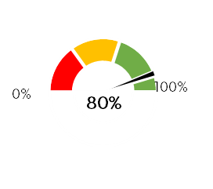
Actividad 2.1 |  | 02 Dirección de Planeación y Evaluación | Supervisión a los centros de trabajo del Instituto | Porcentaje de Planteles que fueron inspeccionados respecto al total de planteles del instituto. | Mide la cantidad de centros de trabajo que son inspeccionados para detectar sus necesidades y verificar sus procesos y actividades que desempeñan. | (PS/ TP)*100 | PS=Planteles supervisados TP= Total de Planteles del Instituo | Gestión | Porcentaje | Eficiencia | Regular | Trimestral | 22 | 100 % | Año: 2025 | Enero-Septiembre | Se cuenta con las herramientas y recursos necesarios para realizar las supervisiones. | Se realizará un programa anual para supervisar a los 22 Planteles del Instituto y se llevará una lista de check list para verificar diversos temas del área. | 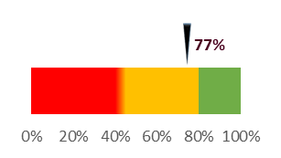
 | 10% | 10% | 10% | 0.1 | 0.1 | 0.1 | 0.1 | 0.1 | 0.2 | 0.2
 | 95% | 5% | 0%
Actividad 2.2 |  | 05 Dirección de Administración | Tramites para la adquisición de materiales, insumos necesarios y servicios generales para la operación del Instituto | Porcentaje de tramite de las solicitudes y requisiciones atendidas | Mide la cantidad de solicitudes para la adquisición de materiales, insumos necesarios o servicios generales para la operación del instituto. | (TTA/TTS)*100 | TTA=Total de trámites atendidos TTS=Total de trámites solicitados) | Gestión | Porcentaje | Eficacia | Regular | Mensual | 440 | 100% | Año: 2025 | Enero-Septiembre | Se cuente con las requisiciones y solicitudes de las áreas, Planteles, acciones móviles, así como los recibos de servicios generales. | Se generarán formatos normativos para las requisiciones de materiales y suministros, así como servicios generales.
Actividad 2.3 |  | 05 Dirección de Administración | Mantenimiento a la infraestructura, mobiliario y equipo del Instituto. | Porcentaje de servicios de mantenimiento de mobiliario y equipo realizadas | Mide la cantidad de mantenimientos del mobiliario y equipo que se encuentran en la aulas/talleres atendidos respecto a las rutinas de mantenimiento que e tienen programadas | (TSMMER/TSMMEP)*100 | TSMMEA=Total de servicios de mantenimiento de maquinaria y equipo realizados TSMMEP=Total de servicios de mantenimiento de maquinaria y equipo programados | Gestión | Porcentaje | Eficacia | Regular | Mensual | 27 | 100% | Año: 2025 | Enero-Septiembre | Se cuente con la capacidad y herramientas necesarias para proporcionar el mantenimiento solicitado. | Se generarán un programa de mantenimiento preventivo y correctivo para atender las necesidades de todas las áreas del Instituto, y se elabora una bitácora e informe correspondiente. | 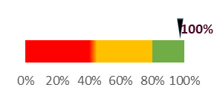
Componente 3 |  | 03 Dirección Técnico-Académica | Cobertura municipal atendida con capacitaciones | Porcentaje de Municipios Atendidos con Capacitación | Mide la cantidad de los 113 municipios del Estado de Michoacán en donde se imparte la capacitación para el trabajo | (MA/TME)*100 | MA=Municipios atendidos TME=Total de Municipios del Estado | Gestión | Porcentaje | Eficiencia | Ascendente | Trimestral | 113 | 100% | Año: 2025 | Enero-Septiembre | Se tenga demanda para los cursos, instructores y espacios físicos para abarcar toda la geografía michoacana | Fortalecer la promoción y difusión de los servicios del ICATMI en todo el Estado. | 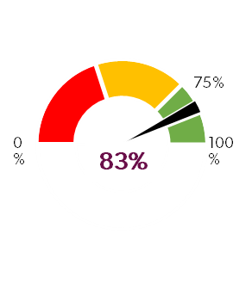
Actividad 3.1 |  | 03 Dirección Técnico-Académica | Capacitación para el trabajo en lugares extramuros | Porcentaje de inscripciones en lugares extramuros respecto al total de inscripciones | Mide la cantidad de inscripciones registradas en los cursos de capacitación que no estan en los Planteles y Acciones Móviles del Instituto | (IE/TI)*100 | IE=inscripciones en extramuros TI=total de inscripciones | Gestión | Porcentaje | Eficiencia | Ascendente | Trimestral | 81 | 56% | Año: 2025 | Enero-Septiembre | Se tenga demanda, instructores y espacios físicos para abarcar toda la geografía michoacana | Fortalecer la promoción y difusión de los servicios del ICATMI en todo el Estado. | 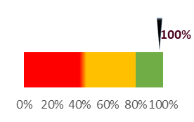
Componente 4 |  | 03 Dirección Técnico-Académica | Capacitación especializada para y en el trabajo impartida | Porcentaje de inscripciones registradas en la capacitación especializada | Mide la cantidad de inscripciones registradas en los cursos de capacitación que se ofrecen e imparten para los empleados de las empresas e instituciones. | (TICE/TI)*100 | TICE= Total de inscripciones de capacitación especializada TI=Total de inscripciones del Instituto | Gestión | Porcentaje | Eficacia | Ascendente | Semestral | 2100 | 4.2% | Año: 2025 | Enero-Septiembre | Exista demanda en el sector privado y público para ofrecerle los servicios de capacitación. | Fortalecer la promoción y difusión a través de acercamientos con el sector privado y público del Estado. | 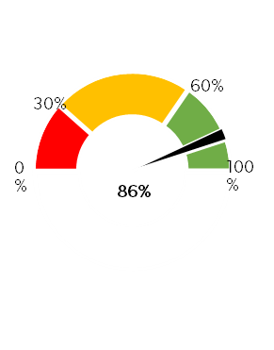
Actividad 4.1 |  | 03 Dirección Técnico-Académica | Capacitación para los operadores del autotransporte de carga pesada público y privado, que contribuye a uno de los requisitos para la obtención de su licencia Federal. | Porcentaje de transportistas inscritos en los cursos de capacitación respecto a las inscripciones de cursos especializados. | Mide la cantidad de operadores registrados en los cursos de capacitación para que cumplan uno de los requisitos de la obtención de la licencia federal B y C, ya sea nacional e internacional respecto a las inscripciones de los cursos especializados. | (OTI/TICE)*100 | OTI=Operadores de transporte inscritos en los cursos TICE=Total de inscripciones en cursos especializados | Gestión | Porcentaje | Eficacia | Ascendente | Trimestral | 100 | 4.8% | Año: 2025 | Enero-Septiembre | Los operadores del autotransporte estén interesados en adquirir una licencia federal para conducir. | Promocionar el centro de autotransporte autorizado por la SICT que acaba de ser reconocido en el ICATMI y realizar vínculos con el sector del autotransporte. | 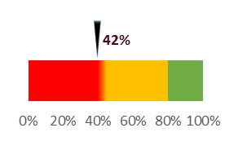
Actividad 4.2 |  | 03 Dirección Técnico-Académica | Certificación de candidatos en estándares de competencia laboral RED CONOCER | Promedio de personas certificadas en estándares de competencia ocupacional RED CONOCER | Mide la cantidad de personas que resultaron competentes en algún estándar de competencia laboral de la RED CONOCER referente al total de candidatos que fueron evaluados. | (CE/TC)*100 | CE=Certificados emitidos TCEC=Total de candidatos en los estándares de competencia | Gestión | Promedio | Eficacia | Ascendente | Trimestral | 470 | 98% | Año: 2025 | Enero-Septiembre | Actualización y/o aprobación de nuevos estándares de competencia laboral por parte de la RED CONOCER a nivel Federal y que exista demanda por parte de los usuarios. | Fortalecer las promociones de la RED CONOCER y ampliar el catálogo de certificaciones de acuerdo a las necesidades del Estado. | 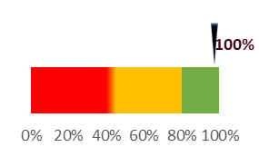
Actividad 4.3 |  | 04 Dirección de Vinculación con el Entorno | Capacitación y actualización al personal del Instituto. | Porcentaje de Inscripciones en cursos especializados generadas por convenios | Mide la cantidad de inscripciones que se generan a través de los convenios generados para los trabajadores de las empresas e instituciones en proporción al total de las inscripciones de los cursos especializados. | (ICCE/TICE)*100 | ICCE=Inscripciones por convenio de las capacitaciones especializadas TICE= Total de inscripciones en cursos especializados | Gestión | Porcentaje | Eficacia | Ascendente | Mensual | 500 | 85% | Año: 2025 | Enero-Septiembre | Los entes públicos y privados estén interesados en firmar un convenio de colaboración con el ICATMI para brindarles capacitación a su personal. | Fortalecer la gestión y vinculación con los sectores del Estado para promociona la oferta educativa del ICATMI. | 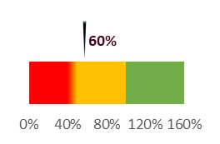
Actividad 4.4 |  | 04 Dirección de Vinculación con el Entorno | Capacitación al capital humano de las empresas, dependencias, organismos, instituciones, etc. De acuerdo a la demanda específica (CEFORMA EMPRESARIAL) | Porcentaje de proyectos productivos generados | Mide la cantidad de proyectos terminados por los estudiantes y egresados del instituto referente a los registrados. | (PPC/PPR)*100 | PPC=Proyectos productivos concluidos PPR=Proyectos productivos registrados | Gestión | Porcentaje | Eficacia | Ascendente | Trimestral | 1500 | 75% | Año: 2025 | Enero-Septiembre | Que existan emprendedores en los Planteles y Acciones Móviles del Instituto interesados en generar proyectos productivos. | Se generará convocatoria para la participación de los interesados y se les dará un acompañamiento con capacitaciones hasta lograr concluir su proyecto productivo.
Actividad 4.5 |  | 04 Dirección de Vinculación con el Entorno | Generación de proyectos productivos de estudiantes y egresados | Porcentaje de proyectos productivos generados | Mide la cantidad de proyectos terminados por los estudiantes y egresados del instituto referente a los registrados. | (PPC/PPR)*100 | PPC=Proyectos productivos concluidos PPR=Proyectos productivos registrados | Gestión | Porcentaje | Eficacia | Ascendente | Trimestral | 100 | 75% | Año: 2025 | Enero-Septiembre | Que existan emprendedores en los Planteles y Acciones Móviles del Instituto interesados en generar proyectos productivos. | Se generará convocatoria para la participación de los interesados y se les dará un acompañamiento con capacitaciones hasta lograr concluir su proyecto productivo.
Componente 5 |  | 04 Dirección de Vinculación con el Entorno | Acreditación de capacitandos | Porcentaje de personas que acreditaron sus capacitaciones | Mide la cantidad eficiencia terminal de las personas referente al total de las personas que se registraron en los cursos de capacitación | (PAC/TI)*100 | PAC=Personas que acreditaron sus capacitaciones TI= Total de inscripciones | Gestión | Porcentaje | Eficacia | Ascendente | Semestral | 35000 | 70% | Año: 2025 | Enero-Septiembre | Los cursos no cumplan con los requerimientos de los estudiantes. | Revisar la calidad de las capacitaciones que se ofertan y supervisar que se cuente con la infraestructura necesaria. | 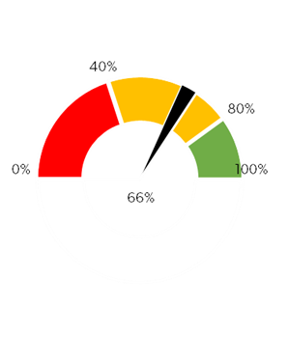
Actividad 5.1 |  | 04 Dirección de Vinculación con el Entorno | Colocación a través de la bolsa de trabajo | Porcentaje de estudiantes colocados | Mide la cantidad de egresados que se incorporan al mercado laboral respecto al total de estudiantes que se inscriben a los cursos de capacitación y que no tienen trabajo. | (ECT/EIPE)*100 | ECT=Estudiantes colocados en un trabajo EIPE=Estudiantes inscritos para emplearse | Gestión | Porcentaje | Eficacia | Ascendente | Mensual | 6 | 2.9% | Año: 2025 | Enero-septiembre | Las empresas y/o instituciones envíen las vacantes que requieren. | Generar una lista de vacantes obtenidos por las empresas e instituciones de la región y promocionarlas con los estudiantes del Instituto para que se inserten en el mercado laboral o mejores su situación laboral si fuera el caso. | 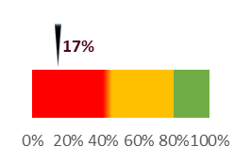

 |  |  | Realizó |  |  |  | Supervisó |  |  |  |  |  |  |  | Autorizó

 |  |  | M.M.C.M.Alinne Serrano Adame |  |  |  | M.D.H. Antonio Villegas Zepeda |  |  |  |  |  |  |  | Dr. Marco Antonio Flores de la Torre
 |  |  | Jefa del Departamento de Evaluación |  |  |  | Directora de Planeación y Evaluación |  |  |  |  |  |  |  | Director General del ICATMI

Hoja1
Componente 1 |  | ACTIVIDAD 1.1 |  |  |  |  |  |  |  |  |  |  | ACTIVIDAD 1.2 |  |  |  |  |  |  |  |  |  |  | ACTIVIDAD 1.3 |  |  |  |  |  |  |  |  |  |  | ACTIVIDAD 1.4 |  |  |  |  |  |  |  |  |  |  | ACTIVIDAD 1.5 |  |  |  |  |  |  |  |  |  |  | ACTIVIDAD 1.6

Rojo | 20
Amarillo | 20 | Indicador | 100% |  |  |  |  |  |  |  |  |  | Indicador | 114% |  |  |  |  |  |  |  |  |  | Indicador | 100% |  |  |  |  |  |  |  |  |  | Indicador | 100% |  |  |  |  |  |  |  |  |  | Indicador | 80% |  |  |  |  |  |  |  |  |  | Indicador | 77%
Verde | 60
Total | 100 | Línea | 10% | 10% | 10% | 10% | 10% | 10% | 10% | 10% | 10% | 10% | Línea | 10% | 10% | 10% | 10% | 10% | 10% | 10% | 10% | 20% | 20% | Línea | 10% | 10% | 10% | 10% | 10% | 10% | 10% | 10% | 10% | 10% | Línea | 10% | 10% | 10% | 10% | 10% | 10% | 10% | 10% | 20% | 20% | Línea | 10% | 10% | 10% | 10% | 10% | 10% | 10% | 10% | 10% | 80% | Línea | 10% | 10% | 10% | 10% | 10% | 10% | 10% | 10% | 10% | 10%
 | 10% | 10% | 10% | 0.1 | 0.1 | 0.1 | 0.1 | 0.1 | 0.1 | 0.1
 | 95% | 5% | 0%
 | 10% | 10% | 10% | 0.1 | 0.1 | 0.1 | 0.1 | 0.1 | 0.2 | 0.2
 | 109% | 5% | -14%
 | 10% | 10% | 10% | 0.1 | 0.1 | 0.1 | 0.1 | 0.1 | 0.1 | 0.1
 | 95% | 5% | 0%
 | 10% | 10% | 10% | 0.1 | 0.1 | 0.1 | 0.1 | 0.1 | 0.2 | 0.2
 | 95% | 5% | 0%
 | 10% | 10% | 10% | 0.1 | 0.1 | 0.1 | 0.1 | 0.1 | 0.1 | 0.8
 | 75% | 5% | 20%
 | 10% | 10% | 10% | 0.1 | 0.1 | 0.1 | 0.1 | 0.1 | 0.1 | 0.1
 | 72% | 5% | 23%
 |  | Marcador | 95% | 5% | 0% |  |  |  |  |  |  |  | Marcador | 109% | 5% | -14% |  |  |  |  |  |  |  | Marcador | 95% | 5% | 0% |  |  |  |  |  |  |  | Marcador | 95% | 5% | 0% |  |  |  |  |  |  |  | Marcador | 75% | 5% | 20% |  |  |  |  |  |  |  | Marcador | 72% | 5% | 23%
Valor | 0

Antes | -0.50
Puntero | 1
Después | 199.50

Componente 2 |  | ACTIVIDAD 2.1 |  |  |  |  |  |  |  |  |  |  | ACTIVIDAD 2.2 |  |  |  |  |  |  |  |  |  |  | ACTIVIDAD 2.3 |  |  |  |  |  |  |  |  |  |  | ACTIVIDAD 2.4

Rojo | 40
Amarillo | 40 | Indicador | 100% |  |  |  |  |  |  |  |  |  | Indicador | 83% |  |  |  |  |  |  |  |  |  | Indicador | 100% |  |  |  |  |  |  |  |  |  | Indicador | 86%
Verde | 20
Total | 100 | Línea | 10% | 10% | 10% | 10% | 10% | 10% | 10% | 10% | 10% | 10% | Línea | 10% | 10% | 10% | 10% | 10% | 10% | 10% | 10% | 10% | 10% | Línea | 10% | 10% | 10% | 10% | 10% | 10% | 10% | 10% | 10% | 10% | Línea | 10% | 10% | 10% | 10% | 10% | 10% | 10% | 10% | 10% | 10%
 | 10% | 10% | 10% | 0.1 | 0.1 | 0.1 | 0.1 | 0.1 | 0.1 | 0.1
 | 78% | 5% | 17%
 | 10% | 10% | 10% | 0.1 | 0.1 | 0.1 | 0.1 | 0.1 | 0.1 | 0.1
 | 95% | 5% | 0%
 | 10% | 10% | 10% | 0.1 | 0.1 | 0.1 | 0.1 | 0.1 | 0.1 | 0.1
 | 81% | 5% | 14%
 |  | Marcador | 95% | 5% | 0% |  |  |  |  |  |  |  | Marcador | 78% | 5% | 17% |  |  |  |  |  |  |  | Marcador | 95% | 5% | 0% |  |  |  |  |  |  |  | Marcador | 81% | 5% | 14%
 | 10% | 10% | 10% | 0.1 | 0.1 | 0.1 | 0.1 | 0.1 | 0.1 | 0.1
 | 95% | 5% | 0%
Valor | 100

Antes | 97.50
Puntero | 5
Después | 97.50

Componente 3 |  | ACTIVIDAD 3.1 |  |  |  |  |  |  |  |  |  |  | ACTIVIDAD 3.2 |  |  |  |  |  |  |  |  |  |  | ACTIVIDAD 3.3 |  |  |  |  |  |  |  |  |  |  | ACTIVIDAD 3.4 |  |  |  |  |  |  |  |  |  |  | ACTIVIDAD 3.5

Rojo | 1
Amarillo | 1.4 | Indicador | 100% |  |  |  |  |  |  |  |  |  | Indicador | 60% |  |  |  |  |  |  |  |  |  | Indicador | 100% |  |  |  |  |  |  |  |  |  | Indicador | 100% |  |  |  |  |  |  |  |  |  | Indicador | 66%
Verde | 1.8
Total | 4.2 | Línea | 10% | 10% | 10% | 10% | 10% | 10% | 10% | 10% | 30% | 30% | Línea | 10% | 10% | 10% | 10% | 10% | 10% | 10% | 30% | 30% | 30% | Línea | 10% | 10% | 10% | 10% | 10% | 10% | 10% | 10% | 10% | 10% | Línea | 10% | 10% | 10% | 10% | 20% | 20% | 20% | 20% | 20% | 20% | Línea | 10% | 10% | 10% | 10% | 10% | 10% | 10% | 10% | 10% | 10%
 | 10% | 10% | 10% | 0.1 | 0.1 | 0.1 | 0.1 | 0.3 | 0.3 | 0.3
 | 55% | 5% | 40%
 | 10% | 10% | 10% | 0.1 | 0.1 | 0.1 | 0.1 | 0.1 | 0.1 | 0.1
 | 95% | 5% | 0%
 | 10% | 10% | 10% | 0.1 | 0.2 | 0.2 | 0.2 | 0.2 | 0.2 | 0.2
 | 95% | 5% | 0%
 | 10% | 10% | 10% | 0.1 | 0.1 | 0.1 | 0.1 | 0.1 | 0.1 | 0.1
 | 61% | 5% | 34%
 |  | Marcador | 95% | 5% | 0% |  |  |  |  |  |  |  | Marcador | 55% | 5% | 40% |  |  |  |  |  |  |  | Marcador | 95% | 5% | 0% |  |  |  |  |  |  |  | Marcador | 95% | 5% | 0% |  |  |  |  |  |  |  | Marcador | 61% | 5% | 34%
 | 10% | 10% | 10% | 0.1 | 0.1 | 0.1 | 0.1 | 0.1 | 0.3 | 0.3
 | 95% | 5% | 0%
Valor | 42

Antes | 41.90
Puntero | 0.2
Después | -33.70

Componente 4 |  | ACTIVIDAD 4.1 |  |  |  |  |  |  |  |  |  |  | ACTIVIDAD 4.2 |  |  |  |  |  |  |  |  |  |  | ACTIVIDAD 4.3 |  |  |  |  |  |  |  |  |  |  | ACTIVIDAD 4.4

Rojo | 40
Amarillo | 40 | Indicador | #REF! |  |  |  |  |  |  |  |  |  | Indicador | #REF! |  |  |  |  |  |  |  |  |  | Indicador | #REF! |  |  |  |  |  |  |  |  |  | Indicador | #REF!
Verde | 20
Total | 100 | Línea | 10% | 10% | 10% | 10% | 10% | 10% | 10% | 10% | 10% | 10% | Línea | 10% | 10% | 10% | 10% | 10% | 10% | 10% | 10% | 10% | 60% | Línea | 1% | 1% | 1% | 1% | 1% | 1% | 1% | 1% | 1% | 1% | Línea | 10% | 10% | 10% | 10% | 10% | 10% | 10% | 10% | 10% | 10%
 | 10% | 10% | 10% | 0.1 | 0.1 | 0.1 | 0.1 | 0.1 | 0.1 | 0.6
 | 0% | 5% | 0%
 | 10% | 10% | 10% | 0.1 | 0.1 | 0.1 | 0.1 | 0.1 | 0.1 | 0.1
 | 0% | 5% | 0%
 |  | Marcador | #REF! | 5% | #REF! |  |  |  |  |  |  |  | Marcador | #REF! | 5% | #REF! |  |  |  |  |  |  |  | Marcador | #REF! | 1% | #REF! |  |  |  |  |  |  |  | Marcador | #REF! | 5% | #REF!
 | 10% | 10% | 10% | 0.1 | 0.1 | 0.1 | 0.1 | 0.1 | 0.1 | 0.1
 | 0% | 5% | 0%
 | 1% | 1% | 1% | 0.01 | 0.01 | 0.01 | 0.01 | 0.01 | 0.01 | 0.01
 | 0% | 1% | 0%
Valor | 17

Antes | 14.50
Puntero | 5
Después | 180.50

